Hoja1
EVALUACIÓN DEL PROCESO ANÓXICO DE DESNITRIFICACIÓN EN LA EDAR DE CIEZA (MURCIA)

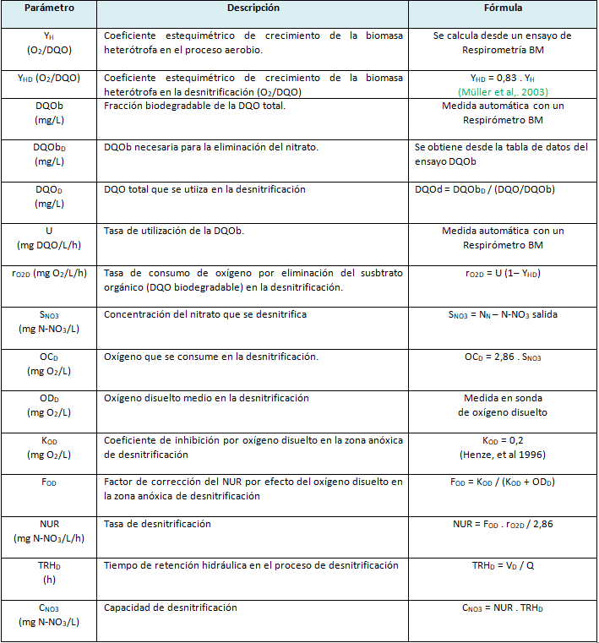
 | Datos del proceso
TRHD (h) |  | 36.7
DQOin (mg/L) |  | 1209
DQOe (mg/L) |  | 1175
SNO3 (mg N-NO3/L) |  | 100
ODD (mg/L) |  | 0.2
YH (O2/DQO) |  | 0.7
DQOb (mg/L) |  | 1075
DQObD (mg/L) |  | 953
U (mg DQO/L.h) |  | 36.42
KOD (mg/L) |  | 0.2

Parámetro |  | Resultados
OCD (mg/L) |  | 286
YHD (O2/DQO) |  | 0.581
rO2D (mg O2/L/h) |  | 15.25998
FOD |  | 0.5
NUR (mg N-NO3/L/h) |  | 2.6678286713
CNO3 (mg N-NO3/L) |  | 97.909312238
DQOD (mg/L) |  | 1071.7925581

